（別添1）事務内容
（別添1） 事務の内容

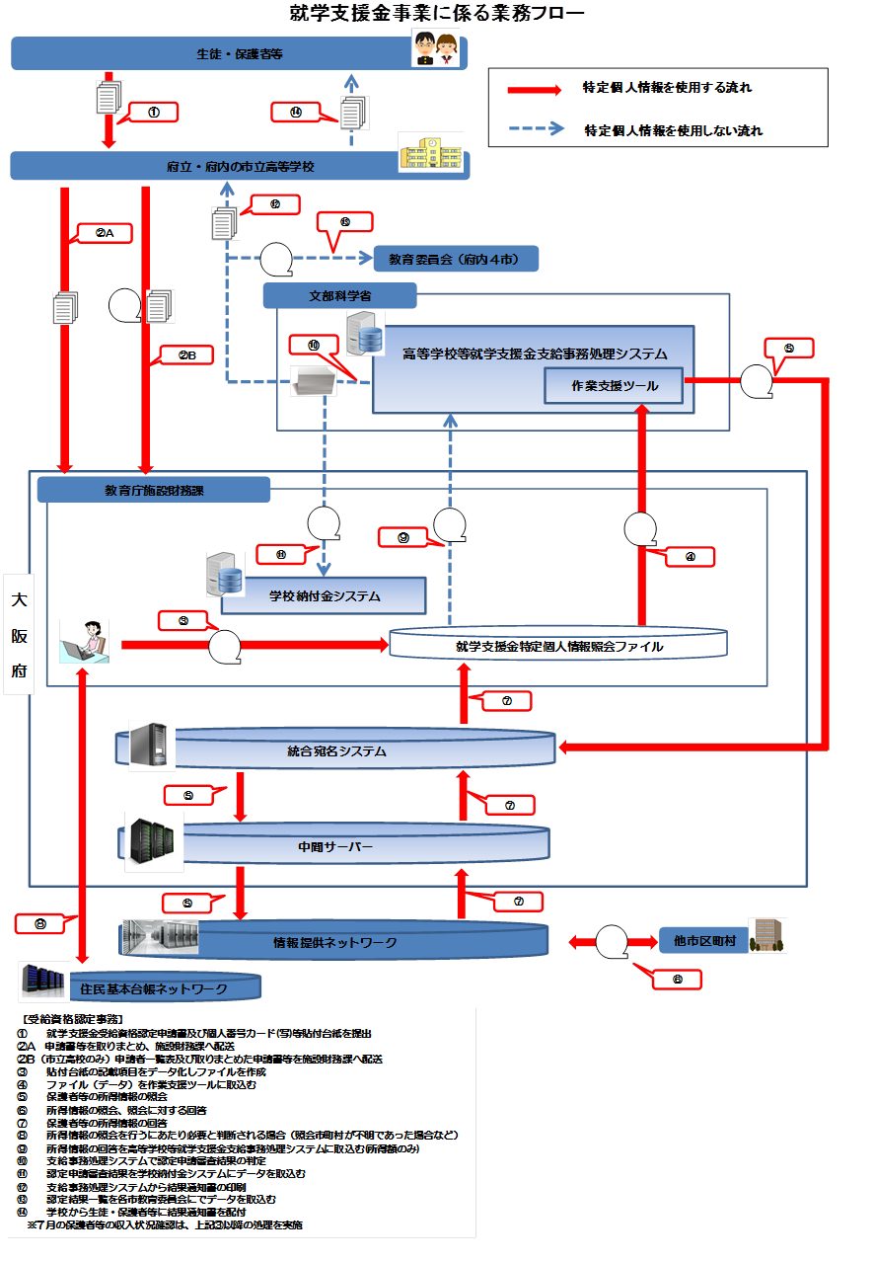

（備考）

